Sheet3
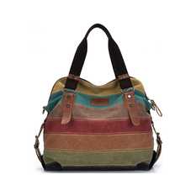
RockLife กระเป๋าแฟชั่น กระเป๋า Big Canvas bag Rainbow Fashion...
531 บาท

-75%
2,160 บาท

(8 รีวิว)
ช้อปเลย
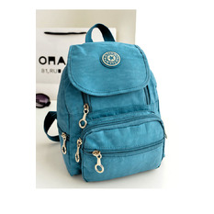
Nylon leisure Backpack (Clear Blue)
365 บาท

-79%
1,712 บาท

(26 รีวิว)
ช้อปเลย
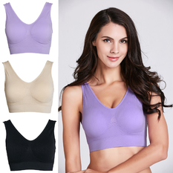
Stitch 3 Pack Wonder Bra (Lilac, Black, Nude) (Intl)
289 บาท

-70%
963 บาท
ช้อปเลย
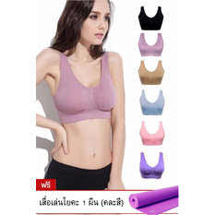
Wonder Bra ชุดชั้นในกระชับสัดส่วน 2 แพ็ค 6 ตัว สีอ่อน (แถมฟรี...
690 บาท

-83%
3,980 บาท

(38 รีวิว)
ช้อปเลย
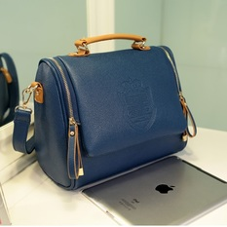
Moniga In to the sky 2 (น้ำเงิน)
349 บาท

-77%
1,500 บาท

(5 รีวิว)
ช้อปเลย
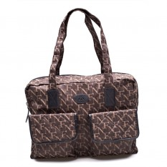
FLY NOW กระเป๋าสะพาย รุ่น 120300302007 (สีดำ)
834 บาท

-69%
2,690 บาท

(2 รีวิว)
ช้อปเลย
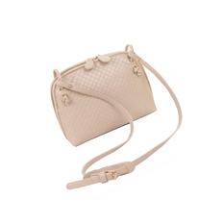
Buytra Faux Leather Cross Body Bag (Beige)
182 บาท

-55%
404 บาท

(4 รีวิว)
ช้อปเลย
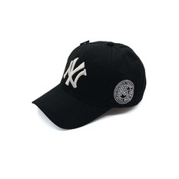
Fancyqube Hip-Hop Style Lovers Adjustable Snapback Cotton...
185 บาท

-50%
370 บาท

(3 รีวิว)
ช้อปเลย
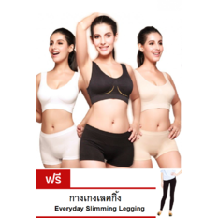
Wonder Bra ชุดชั้นในกระชับสัดส่วน แพ็ค 3 ตัว (แถมฟรี Legging...
399 บาท

-80%
1,990 บาท

(22 รีวิว)
ช้อปเลย
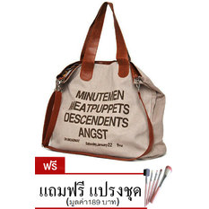
FTshop กระเป๋าสะพายข้าง รุ่น21c-1 1 (สีครีม) ฟรี...
250 บาท

(14 รีวิว)
ช้อปเลย
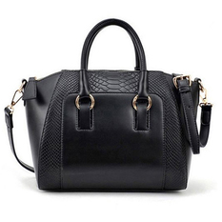
Moniga กระเป๋าถือพร้อมสายสะพาย รุ่น Queen (สีดำ)
349 บาท

-75%
1,400 บาท
ช้อปเลย
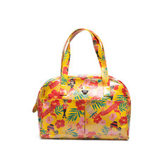
Fly Now กระเป๋าสะพาย รุ่น 120200311708 (สีเหลือง)
916 บาท

-54%
2,000 บาท
ช้อปเลย
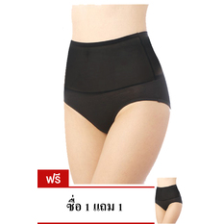
Magic Panty กางเกงสลายไขมัน X2 - สีดำ (ซื่อ 1 แถม 1)
399 บาท

-55%
890 บาท

(7 รีวิว)
ช้อปเลย
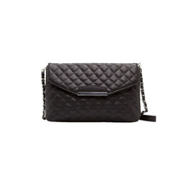
OEM กระเป๋าหนังสะพายพาดลำตัว (สีดำ)
216 บาท

-71%
744 บาท

(7 รีวิว)
ช้อปเลย
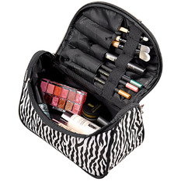
Zebra-stripe Patent Leather Waterproof Travel Handbag for Ladies
139 บาท

-54%
300 บาท
ช้อปเลย
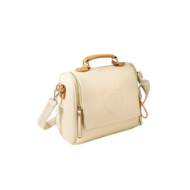
moniga กระเป๋าสะพายพาดลำตัว In to the sky 1
349 บาท

-77%
1,500 บาท

(6 รีวิว)
ช้อปเลย
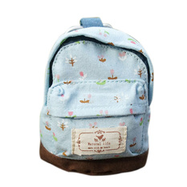
Fancyqube Mini Floral Print Backpack Coin Bag Purse Blue
103 บาท

-58%
244 บาท

(2 รีวิว)
ช้อปเลย
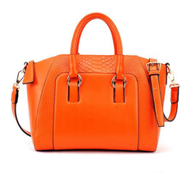
Moniga กระเป๋าถือพร้อมสายสะพาย รุ่น Queen (สีส้ม)
330 บาท

-76%
1,400 บาท

(10 รีวิว)
ช้อปเลย
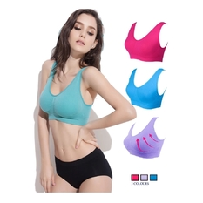
Wonder Bra ชุดชั้นในกระชับไร้รอยต่อ(3 ตัว 3สี)
289 บาท

-85%
1,990 บาท

(29 รีวิว)
ช้อปเลย
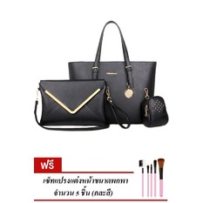
RichCoco SET กระเป๋าแฟชั่นเกาหลี + กระเป๋าถือผู้หญิง +...
599 บาท

-80%
2,950 บาท

(8 รีวิว)
ช้อปเลย
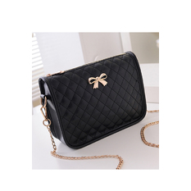
Cyber New Fashion Women Synthetic Leather Casual Bow Shoulder...
260 บาท

-76%
1,067 บาท
ช้อปเลย
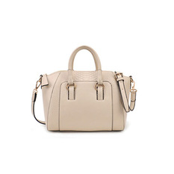
Jetting Buy กระเป๋าผู้หญิง รุ่น Bag PU Leather Tote (สีเบจ)
340 บาท

-55%
756 บาท

(5 รีวิว)
ช้อปเลย
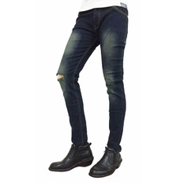
K.baby กางเกงยีนชาย ทรงslim ฟอกลาย ขาดเข่า
390 บาท

-68%
1,200 บาท

(24 รีวิว)
ช้อปเลย
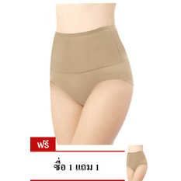
Magic Panty กางเกงสลายไขมัน X2 - สีเนื้อ (ซื่อ 1 แถม 1)
399 บาท

-55%
890 บาท
ช้อปเลย
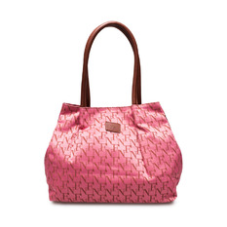
Fly Now กระเป๋าสะพาย รุ่น 120300301074 – สีชมพู
834 บาท

-69%
2,690 บาท
ช้อปเลย
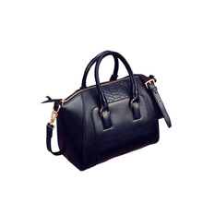
Amango Leather Tote Bag (Black)
313 บาท

-58%
750 บาท

(1 รีวิว)
ช้อปเลย
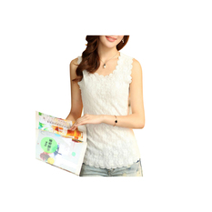
8YEARS E03028 Women's T-shirt (White)
93 บาท

-62%
243 บาท

(9 รีวิว)
ช้อปเลย

Asymmetric Spell Color Plaids Lapel Button Shirt
339 บาท

-45%
620 บาท

(8 รีวิว)
ช้อปเลย
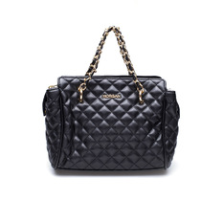
MORGAN Bags รุ่น MEDOW 02 (BLACK)
1,900 บาท

-50%
3,800 บาท

(1 รีวิว)
ช้อปเลย
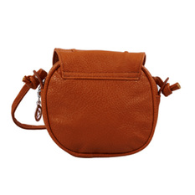
niceEshop Lovely Cute Girl PU Leather Adjustable Mini Small...
143 บาท

-75%
572 บาท
ช้อปเลย
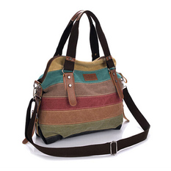
Jetting Buy Shoulder Bag (Multicolor)
630 บาท

-55%
1,400 บาท

(4 รีวิว)
ช้อปเลย
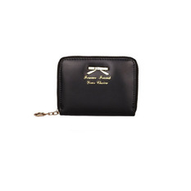
Wallet Purse (Black)
185 บาท

-4%
193 บาท
ช้อปเลย
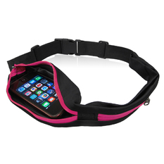
HHsociety กระเป๋าคาดเอวยืดหดได้ - สีดำ/ซิปสีชมพู
199 บาท

-31%
290 บาท
ช้อปเลย

Fancyqube 2015 new spring Summer women's chiffon shirts lace top...
288 บาท

-50%
576 บาท

(7 รีวิว)
ช้อปเลย
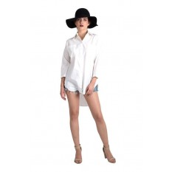
Ease เสื้อเชิ้ตผู้หญิงแขนยาว รุ่น GU01 (White)
289 บาท

-37%
459 บาท
ช้อปเลย
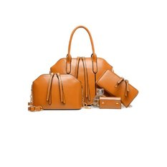
Charm กระเป๋าแฟชั่น Set 4 ใบ รุ่น SB1 (Brown)
659 บาท

-79%
3,190 บาท

(25 รีวิว)

